Hoja1
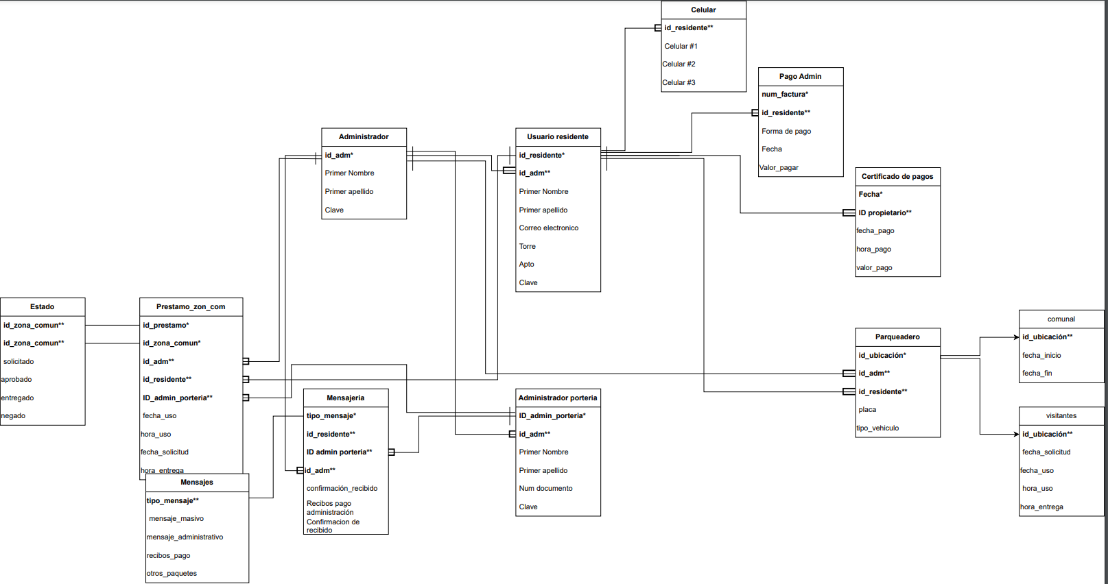
 | nombre de residente | apellidos de residente | nit residente | prestamo | correo de residente | apto de residente | celular de residente | fecha de uso | fecha de solicitud | hora de entrega | hora de uso | zona comun | id zona comun | nombre de administrador | nit de aministrador | nomb. Admi. Porteria | nit. Admi. Porteria | estado | tipo de reportes | tipo demensaje | pagar | id prestamo | mensaje | observacion entrega | observacion reserva | pagar
 | paolo catherin | torres virguez | 1024593062 | 1 | paocate@gmail.com | T:5 casa 15 | 3170938936 | 2023-06-06 | 2023-06-04 | 20:00:00 | 12:00 am - 7:30 pm | salon comunal | 1A | andres estupiñal | 10258962 | camilo villa | 1024589624 | no | salon comunal | personal | salon comunal | P1 | masivo | 34 csillas 5 mesas | 34 csillas 5 mesas | 150,000
 | andres steven | trujillo fuentes | 8524691254 | 3 | andrecam@gamil.com | T:3 casa 5 | 3194256528 | 2023-07-08 | 2023-05-05 | 19:00:00 | 8:00am-6:30pm | zona BBQ | 2A | andres estupiñal | 10258962 | camilo villa | 1024589624 | SI | ZONA bbQ | personal | recivos | P2 | prsonall | parrilla 20 sillas | parrilla 20 sillas | 80,000
 | camilo adrian | gomez bolaño | 555454123 | 2 | camiloadrian@gamil.com | T:7 casa 2 | 3157928828 | 2023-06-05 | 2023-04-05 | 23:59:00 | 7:00am-11:59 pm | parqueadero | 3A | andres estupiñal | 10258962 | camilo villa | 1024589624 | SI | parqueadero | pgrupal | recepcion | P3 | comunicativo | nada | nada | 00.0

primera forma

 | residente |  |  |  |  |  |  |  | prestamo

 | nit residente | nombre de residente | apellidos de residente | presatamo | correo de residente | apto de residente | celular de residente |  | id prestamo | fecha de solicitud | zona comun | pagar | estado | zona comun | fecha de uso | hora de entrega | hora de uso | zona comun | mensaje | observacion entrega | observacion reserva
 | 1024593062 | paolo catherin | torres virguez | 1 | paocate@gmail.com | T:5 casa 15 | 3170938936 |  | P1 | 2023-06-06 | salon comunal | 150,000 | no | 1A | 2023-06-06 | 20:00:00 | 12:00 am - 7:30 pm | 1A | masivo | 34 csillas 5 mesas | 34 csillas 5 mesas
 | 8524691254 | andres steven | trujillo fuentes | 3 | andrecam@gamil.com | T:3 casa 5 | 3194256528 |  | P2 | 2023-07-08 | zona BBQ | 80,000 | SI | 2A | 2023-07-08 | 19:00:00 | 8:00am-6:30pm | 2A | prsonall | parrilla 20 sillas | parrilla 20 sillas
 | 555454123 | camilo adrian | gomez bolaño | 2 | camiloadrian@gamil.com | T:7 casa 2 | 3157928828 |  | P3 | 2023-06-05 | parqueadero | 00.0 | SI | 3A | 2023-06-05 | 23:59:00 | 7:00am-11:59 pm | 3A | comunicativo | nada | nada

 | administracion |  |  |  | admi. porteria

 | nombre de administrador | nit de aministrador | nomb. Admi. Porteria |  | nit. Admi. Porteria | tipo de reportes | tipo demensaje | mensaje
 | andres estupiñal | 10258962 | camilo villa |  | 1024589624 | salon comunal | personal | masivo
 | andres estupiñal | 10258962 | camilo villa |  | 1024589624 | ZONA bbQ | personal | prsonall
 | andres estupiñal | 10258962 | camilo villa |  | 1024589624 | parqueadero | pgrupal | comunicativo

segunda forma

 | residente |  |  |  |  |  |  |  | prestamo

 | nit residente | nombre de residente | apellidos de residente | prestamo | correo de residente | apto de residente | celular de residente |  | id prestamo | fecha de solicitud |  |  | estado | zona comun | fecha de uso | hora de entrega | hora de uso | zona comun | observacion entrega | observacion reserva
 | 1024593062 | paolo catherin | torres virguez | 1 | paocate@gmail.com | T:5 casa 15 | 3170938936 |  | P1 | 2023-06-06 |  |  | no | 1A | 2023-06-06 | 20:00:00 | 12:00 am - 7:30 pm | 1A | 34 csillas 5 mesas | 34 csillas 5 mesas
 | 8524691254 | andres steven | trujillo fuentes | 3 | andrecam@gamil.com | T:3 casa 5 | 3194256528 |  | P2 | 2023-07-08 |  |  | SI | 2A | 2023-07-08 | 19:00:00 | 8:00am-6:30pm | 2A | parrilla 20 sillas | parrilla 20 sillas
 | 555454123 | camilo adrian | gomez bolaño | 2 | camiloadrian@gamil.com | T:7 casa 2 | 3157928828 |  | P3 | 2023-06-05 |  |  | SI | 3A | 2023-06-05 | 23:59:00 | 7:00am-11:59 pm | 3A | nada | nada

 | administracion |  |  |  | admi. porteria |  |  |  |  | mensaje |  |  | zona comun |  |  | telefono

 | nombre de administrador | nit de aministrador | nomb. Admi. Porteria |  | nit. Admi. Porteria | tipo de reportes | tipo demensaje |  |  | mensaje | nit. Admi. Porteria |  | nombre de zona comun | id zona comun |  | celular de residente | nit residente |  | pagar | id de pago
 | andres estupiñal | 10258962 | camilo villa |  | 1024589624 | salon comunal | personal |  |  | masivo | 1024589624 |  | salon comunal | 1 |  | 3170938936 | 1 |  | 150,000 | 1
 | andres estupiñal | 10258962 | camilo villa |  | 1024589624 | ZONA bbQ | personal |  |  | prsonall | 1024589624 |  | zona BBQ | 2 |  | 3194256528 | 2 |  | 80,000 | 2
 | andres estupiñal | 10258962 | camilo villa |  | 1024589624 | parqueadero | pgrupal |  |  | comunicativo | 1024589624 |  | parqueadero | 3 |  | 3157928828 | 3 |  | 00.0 | 3

tercera forma

 | residente |  |  |  |  |  |  |  | prestamo |  |  | zona comun |  |  | pagos

 | nit residente | nombre de residente | apellidos de residente | prestamo | correo de residente | apto de residente | celular de residente |  | id prestamo | fecha de solicitud |  | nombre de zona comun | id zona comun |  | pagar | id de pago
 | 1024593062 | paolo catherin | torres virguez | 1 | paocate@gmail.com | T:5 casa 15 | 3170938936 |  | P1 | 2023-06-06 |  | salon comunal | 1 |  | 150,000 | 1
 | 8524691254 | andres steven | trujillo fuentes | 3 | andrecam@gamil.com | T:3 casa 5 | 3194256528 |  | P2 | 2023-07-08 |  | zona BBQ | 2 |  | 80,000 | 2
 | 555454123 | camilo adrian | gomez bolaño | 2 | camiloadrian@gamil.com | T:7 casa 2 | 3157928828 |  | P3 | 2023-06-05 |  | parqueadero | 3 |  | 00.0 | 3

 | administracion |  |  |  | admi. porteria |  |  |  | mensaje |  |  | telefono

 | nombre de administrador | nit de aministrador | nomb. Admi. Porteria |  | nit. Admi. Porteria | tipo de reportes | tipo demensaje |  | mensaje | nit. Admi. Porteria |  | celular de residente | nit residente
 | andres estupiñal | 10258962 | camilo villa |  | 1024589624 | salon comunal | personal |  | masivo | 1024589624 |  | 3170938936 | 1
 | andres estupiñal | 10258962 | camilo villa |  | 1024589624 | ZONA bbQ | personal |  | prsonall | 1024589624 |  | 3194256528 | 2
 | andres estupiñal | 10258962 | camilo villa |  | 1024589624 | parqueadero | pgrupal |  | comunicativo | 1024589624 |  | 3157928828 | 3

 | residente |  | prestamo |  | administrador de porteria |  | administracion |  | zona comun |  | telefono |  | mensaje |  | pagos

 | nit residente* |  | id de prestamo* |  | nomb. Admi. Porteria |  | nombre de administrador |  | id zona comun |  | id telefono |  | id mensaje |  | id pago
 | solicitud** |  | nit residente** |  | nit. Admi. Porteria* |  | nit de aministrador* |  | parqueadero |  | nit residente |  | tipo de mensaje |  | pagar
 | apellidos de residente |  | fecha de recepcion |  | nit de pago** |  | tipo de reportes |  | zona bbq
 | correo de residente |  | zona comun |  | solicitud** |  | tipo demensaje |  | parque de niños
 | apto de residente |  | estado |  |  |  | aprobacion |  | salon comunal
 | celular de residente |  | id zona comun |  |  |  | nit. Admi. Porteria**
 | nombre de residente |  | fecha de uso
 |  |  | hora de uso
 |  |  | fecha de solicitud
 |  |  | hora de entrega
 |  |  | estado
 |  |  | observacion entrega
 |  |  | observacion reserva
 |  |  | nit de pago

